Sheet1
4.19demo说明
本版本为第一个版本，主要实现的功能有：
1.拖动摇杆进行蓄力，松开摇杆可以将球向指定方向射出（方向控制还有一定问题）。
2.射门力量的控制。
3.守门员的AI、AI的难度分级。
4.精彩时刻的慢镜头特写。
5.从不同位置进行射门。
PS：目前需要等状态重置完毕后，再拖动遥杆，才能蓄力，蓄力显示在下图红框位置。
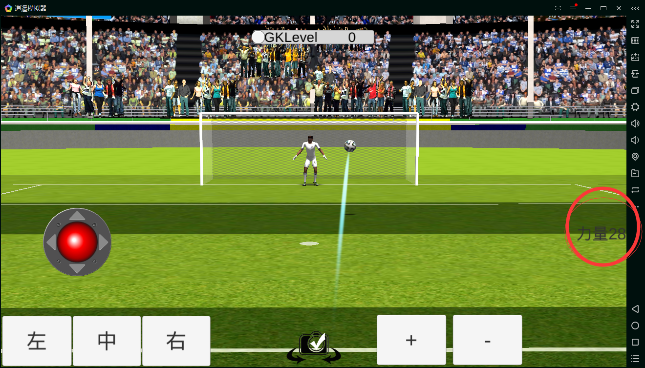

4.26版本说明
1.新增多个射门位置，包括点球
2.新增人墙
4.27版本说明
1.加入球的运动轨迹
2.加入左摇杆控制射门的方向
3.加入右摇杆控制球的弧线
4.更新力量的表现
5.3版本说明
1.优化球的运动轨迹（使球的飞行更加自然）
2.优化弧度的操作空间
3.优化人墙和门柱的碰撞框（使玩家能在操作合理的情况下，让球优美的越过人墙）

